상품제안서
한트 A4스탠다드 메모패드 | 상품코드: S45461

 |  |  |  |  |  |  | 02-713-8555 | www.synergygift.co.kr
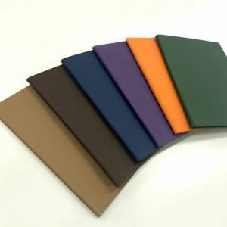

【상세/제작정보】 | <p><span style="font-size: 14pt;">종이케이스 미선택시 기본 OPP포장 하여 출고합니다!</span></p>

【인쇄/포장옵션】 | 불박 / 포장지포장

【공급단가】 | 수량 | 50~ | 100~ | 500~ | 1,000~ | 3,000~
*VAT별도 | 단가 | 15,600원 | 14,760원 | 14,040원 | 13,680원 | 13,440원

【상품 URL】 | https://www.synergygift.co.kr:443/src/goods_detail.php?gdno=45461

